Datos iniciales
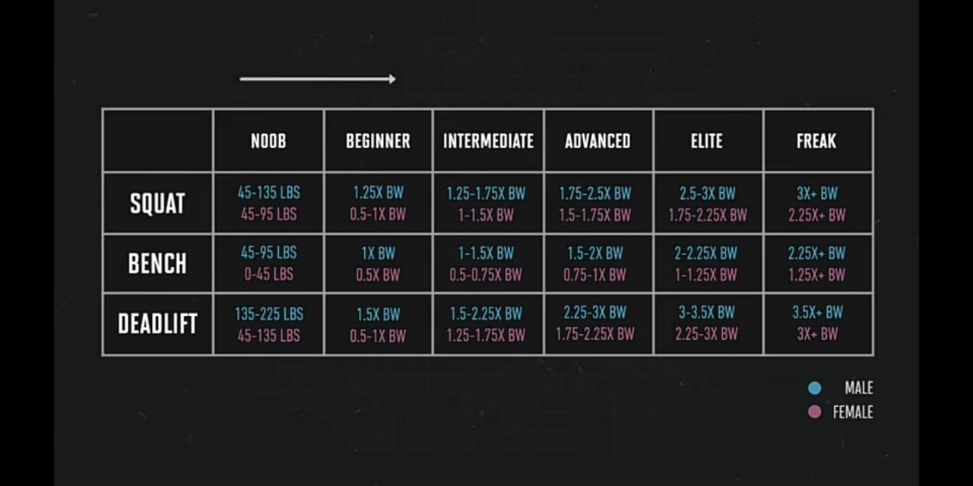

Altura | 173 | cm
Peso | 63
Sexo | M | F

% Act. Física
Sedentario | 10%
2 por semana | 20%
caminar diario | 30%
4-5 dias gym | 40%
alto rendimiento | 50%

Objetivo | subir de peso | >
 | Bajar de peso
 | Mantener peso

Calorias recomendadas

1RM
Sentadilla
Press de banca
Peso muerto
Nivel del usuario | (depende de los numeros de arriba)

